UT-F_CASY038S
업무기능분해도
업무기능분해도
업무기능분해도
업무기능분해도
업무기능분해도
업무기능분해도
업무기능분해도
업무기능분해도
업무기능분해도
업무기능분해도
업무기능분해도
업무기능분해도
업무기능분해도
업무기능분해도
업무기능분해도
업무기능분해도
업무기능분해도
업무기능분해도
업무기능분해도
업무기능분해도
인천국제공항 통합정보시스템 고도화 구축 사업 |  |  |  |  |  |  |  |  | 단위테스트결과서[공통관리(FIMS_CA)]

1.단위 시험 케이스
단위시험ID |  | UT-F_CASY038S | 단위시험 명 | ESB 인터페이스 수신 이력 |  | 작성자 | 박영수 | 작성일 | 2026.01.26
개요 |  | ESB 인터페이스 수신 이력을 조회한다.
프로그램ID |  | CASY038S.xfdl, CASY601M, CASY602M, CASY615M, IfMsgController.java, IfMsgService.java, IfMsgServiceImpl.java, IfMsgRecvFimsDto.java, IfMsgMapper.java, IfMsgMapper.xml, IfMsgDtlService.java, IfMsgDtlServiceImpl.java, IfMsgDtlDto.java, IfMsgDtlMapper.java, IfMsgDtlMapper.xml, IfLogController.java, ErrLogService.java, ErrLogServiceImpl.java, ErrLogDto.java, ErrLogMapper.java, ErrLogMapper.xml, TrceLogService.java, TrceLogServiceImpl.java, TrceLogDto.java, TrceLogMapper.java, TrceLogMapper.xml
1차 시험결과 |  | 2026-01-27 | 박영수 |  | 2차 시험결과 | 2026-01-27 |  | 박영수

 |  |  |  |  |  | [1차] 개발자 |  | [2차] 업무PL
순번 | 시험 내용 |  | 시험데이터 | 예상 결과 | 실제 결과 | 일자 | 수행결과(P/F) | 일자 | 수행결과(P/F)
1 | 화면로딩 - 화면 LOAD시 ESB 인터페이스 수신 이력 정보가 조회되는지 확인한다. |  | ESB 인터페이스 수신 이력 정보 표시 | ESB 인터페이스 수신 이력 정보 표시 | 예상결과와 동일 | 2026-01-27 | P | 2026-01-27 | P
2 | [조회] 조회조건에 따른 조회기능 정상 수행여부 점검 |  | [조회조건] - Message ID : ALL - Date1 : 2026-01-27 - Date2 : 2026-01-27 - Flight : KJ234 | 1.해당 조건의 조회 결과를 보여준다. | 예상결과와 동일 | 2026-01-27 | P | 2026-01-27 | P
3 | [조회] 조회조건에 따른 조회기능 정상 수행여부 점검 검색영역 날짜체크 정상 수행여부 점검 |  | [조회조건] 1.조회시작일자 : 2026-01-28 조회종료일자 : 2026-01-27 2.조회시작일자 : 2026-01-27 조회종료일자 : 2026-01-30 | 1.조회시작일자가 조회종료일자보다 늦은 경우 조회종료일자를 조회시작과 동일하게 자동변경한다. 2.최대 조회기간이 2일을 넘을수 없다는 알림 메시지 표출한다. | 예상결과와 동일 | 2026-01-27 | P | 2026-01-27 | P
4 | [조회] 수신이력Detail 조회 수신이력List에서 선택한 내용 조회 |  | [조회조건] 수신이력List 그리드에서 선택 |  | 예상결과와 동일 | 2026-01-27 | P | 2026-01-27 | P
5 | [조회] 에러로그Detail 조회 에러로그 버튼 클릭 시 선택한 내용 조회 |  | [조회조건] Unit System : ASM_KALS Message ID : ASM_KALS Timestamp : 20260127235848.519 | 에러 메시지 상세 팝업을 호출한다. | 예상결과와 동일 | 2026-01-27 | P | 2026-01-27 | P
6 | [조회] 트레이스로그Detail 조회 트레이스로그 버튼 클릭 시 선택한 내용 조회 |  | [조회조건] Unit System : ASM_KALS Message ID : ASM_KALS Timestamp : 2026127235848.519 | 트레이스 메시지 상세 팝업을 호출한다. | 예상결과와 동일 | 2026-01-27 | P | 2026-01-27 | P
7 | [엑셀다운] 엑셀다운 버튼 기능 점검 |  | 조회 후 엑셀다운로드 버튼 클릭 | 현재 그리드 목록을 엑셀파일로 다운로드한다. | 예상결과와 동일 | 2026-01-27 | P | 2026-01-27 | P

단위테스트결과
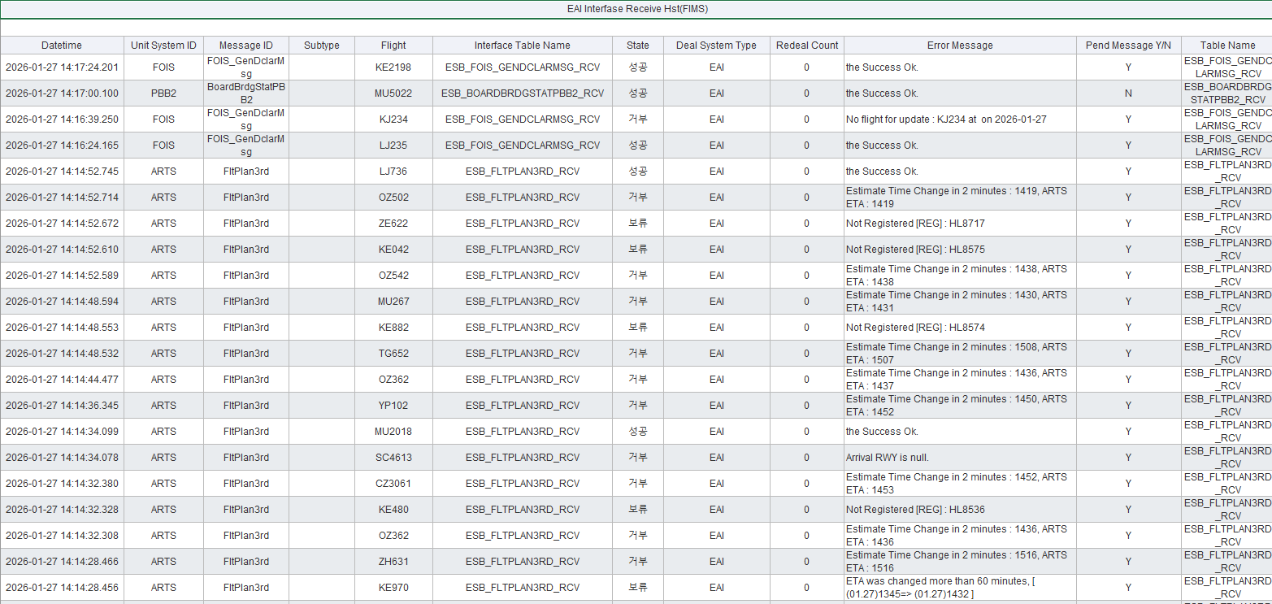
업무기능분해도
업무기능분해도
업무기능분해도
업무기능분해도
업무기능분해도
업무기능분해도
업무기능분해도
업무기능분해도
업무기능분해도
업무기능분해도
업무기능분해도
업무기능분해도
업무기능분해도
업무기능분해도
업무기능분해도
업무기능분해도
업무기능분해도
업무기능분해도
업무기능분해도
업무기능분해도
인천국제공항 통합정보시스템 고도화 구축 사업 |  | 단위테스트결과서[공통관리(FIMS_CA)]

순번 | 단위시험결과
1
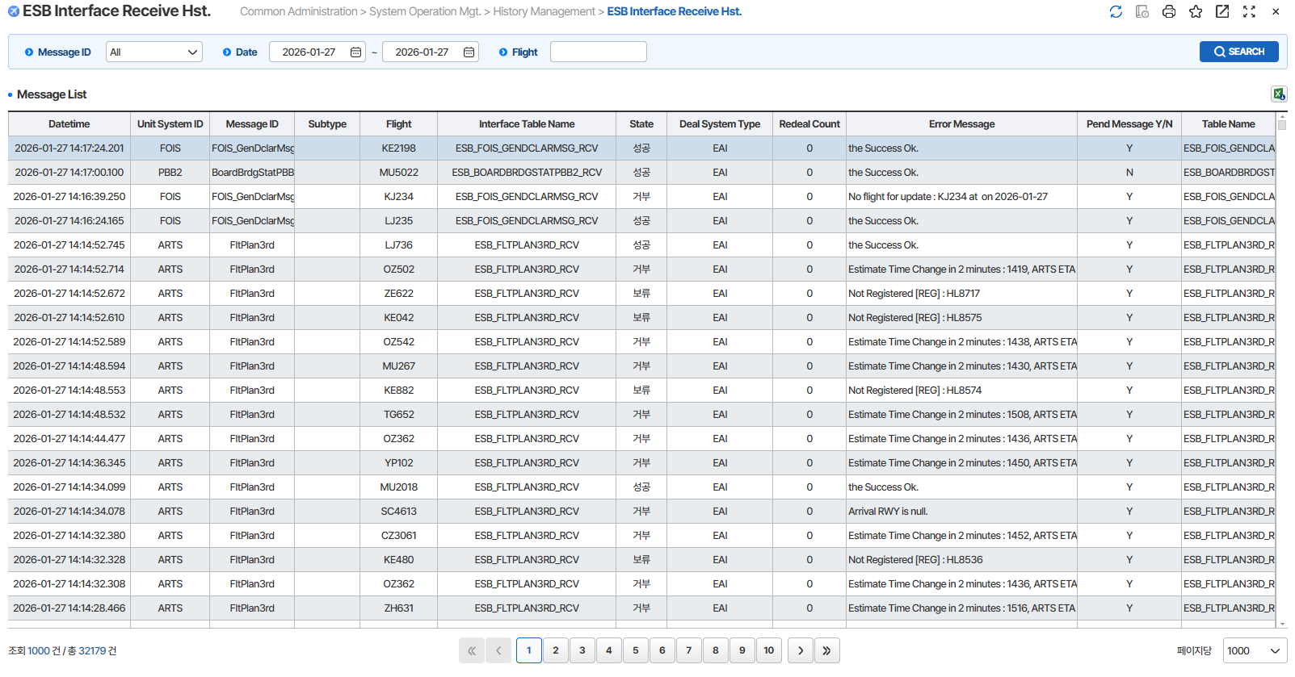

2
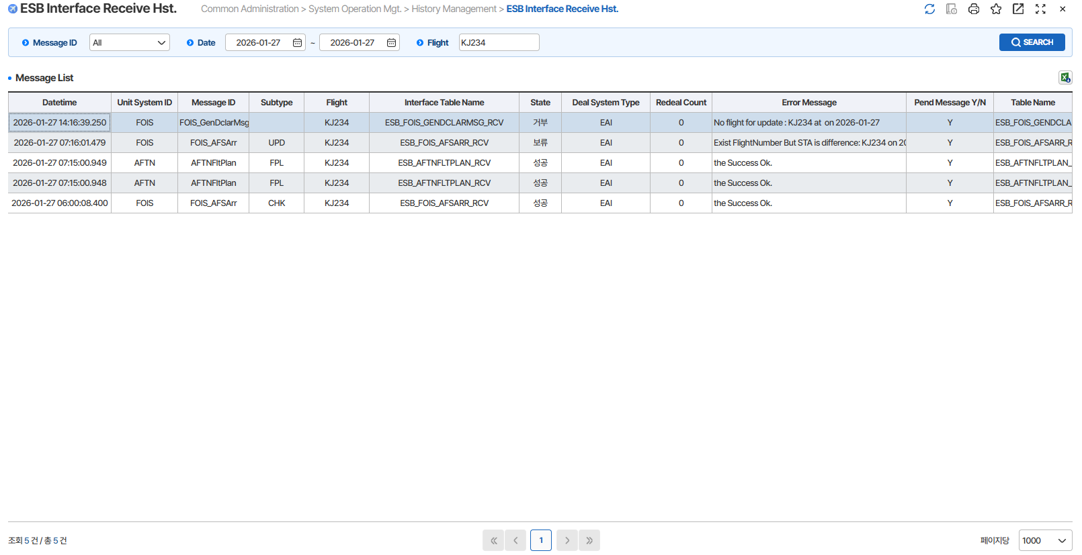

3
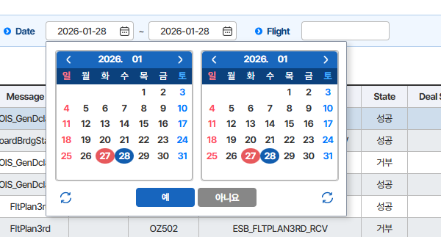

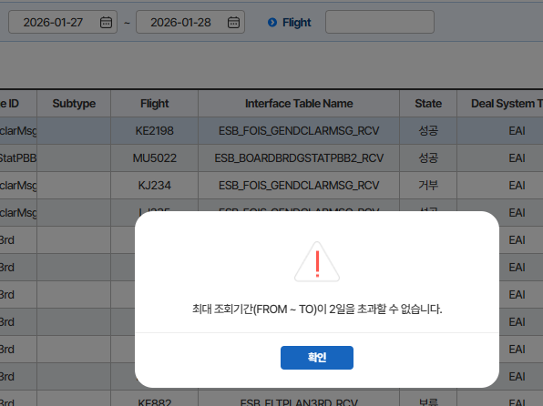

4
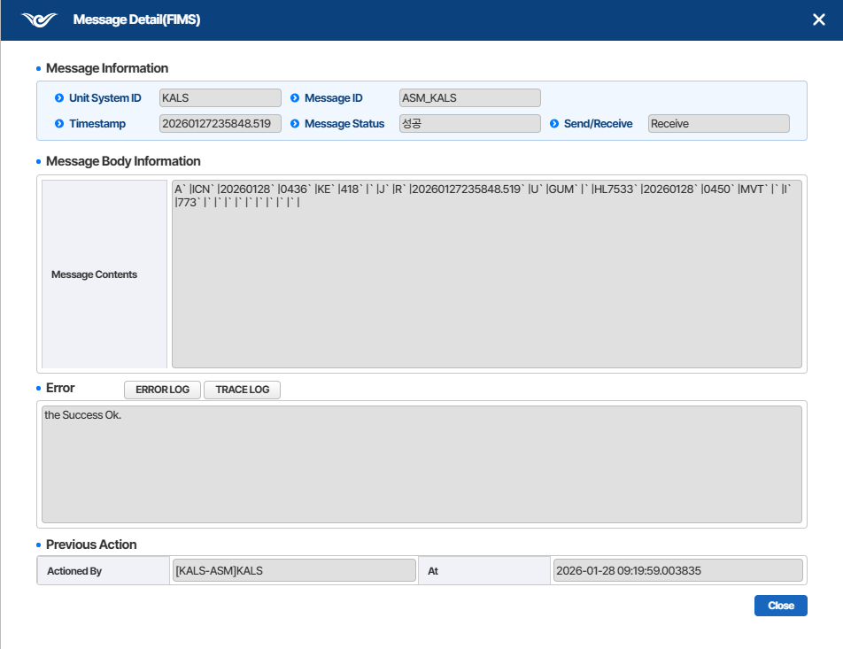

5
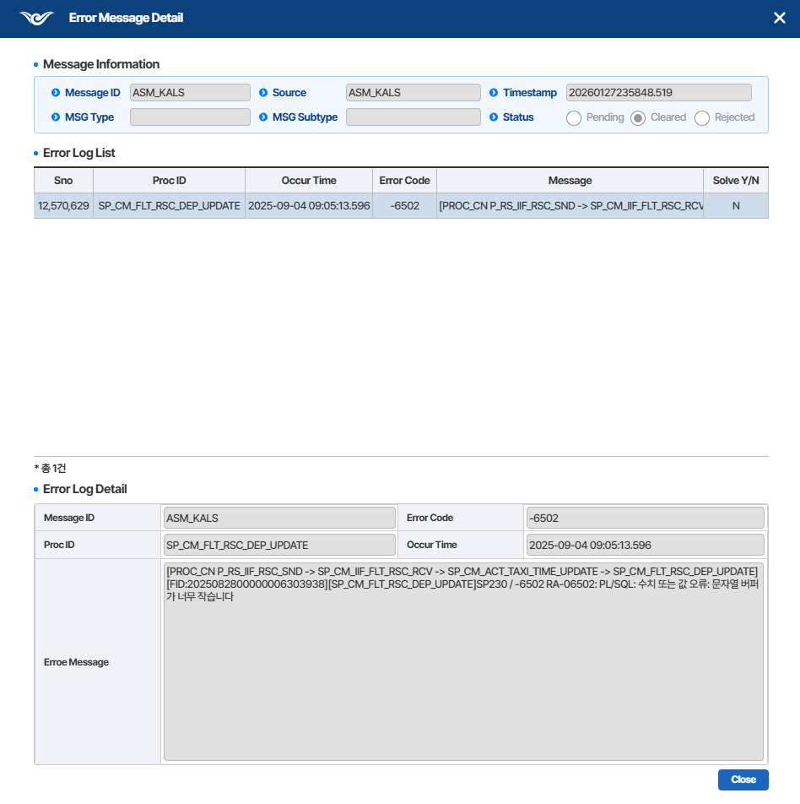

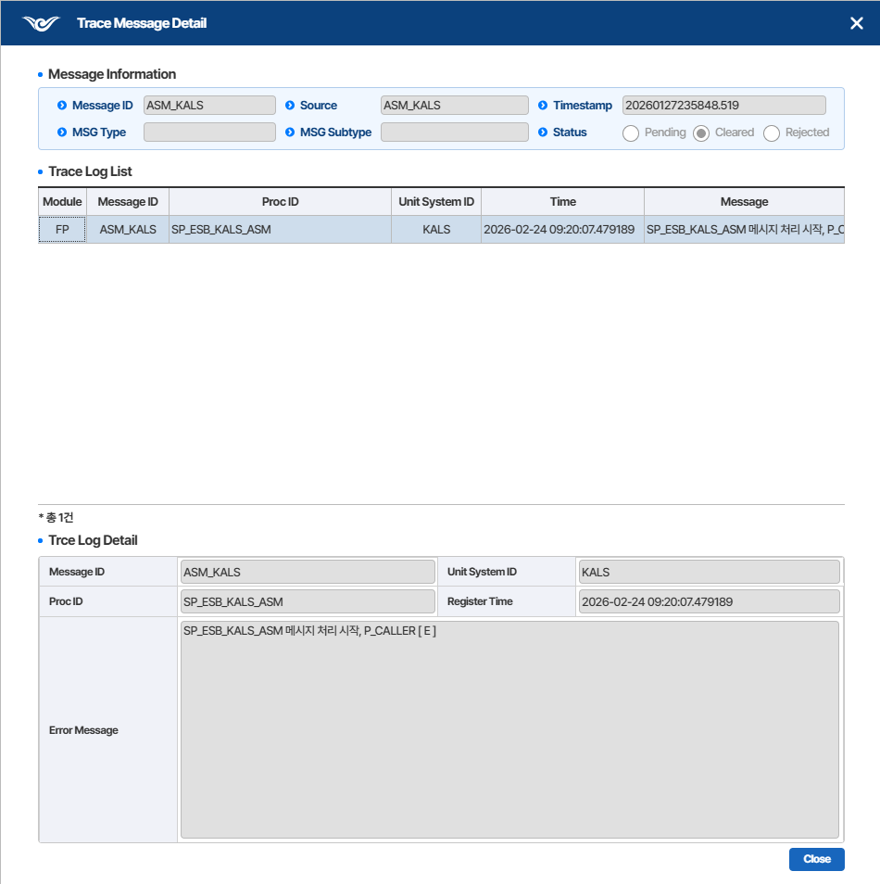
6

7

